A套
学生套餐A套
2026/6/1--6/5
日期 | 菜单 | 原料 | 重量/克 | 能量（千卡） | 蛋白质（克） | 脂肪（克） | 碳水化合物（克） | 膳食纤维（克）
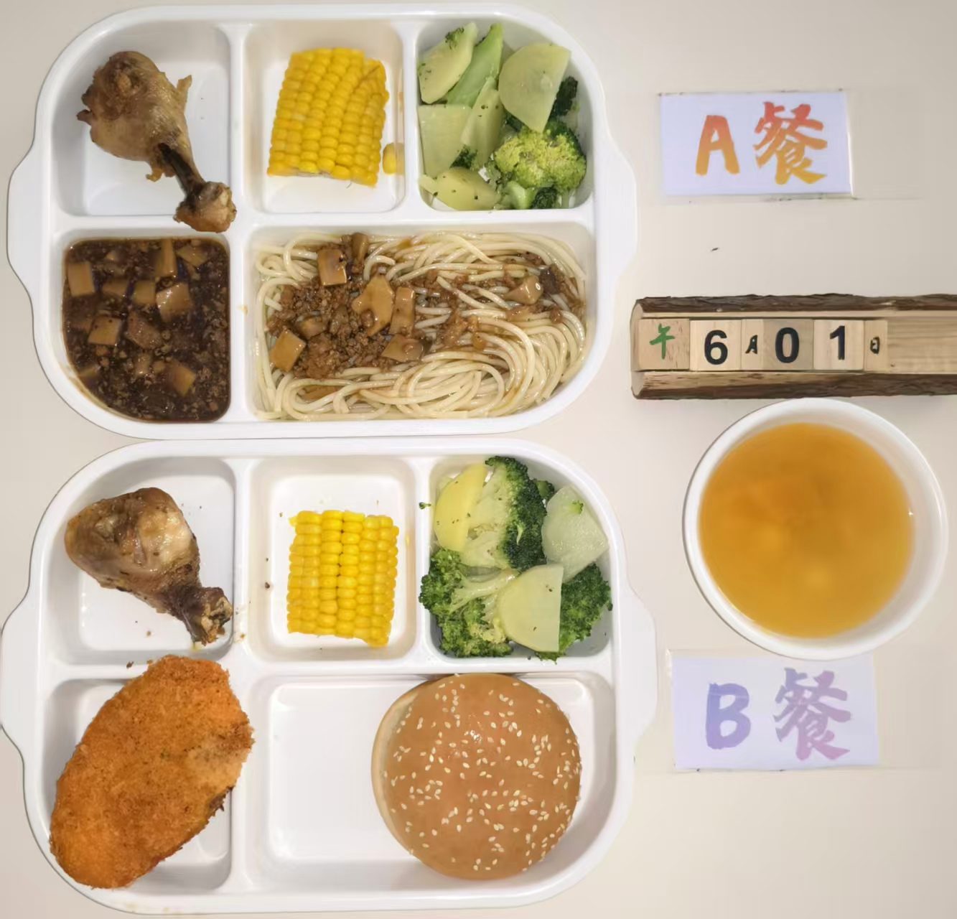
周一 | 鱼香肉丝 | 肉丝 | 120 | 912 | 49 | 32 | 102 | 6
 |  | 笋丝 | 30
 |  | 胡萝卜 | 30
 | 萝卜烧鸭 | 鸭块 | 120
 |  | 萝卜 | 20
 | 西芹山药肉片 | 西芹 | 60
 |  | 山药 | 50
 |  | 肉片 | 40
 | 豆皮杭白菜 | 杭白菜 | 120
 |  | 豆皮 | 10
 | 白菜肉圆汤 | 白菜 | 20
 |  | 肉圆 | 20
 | 米饭 | 米饭 | 200
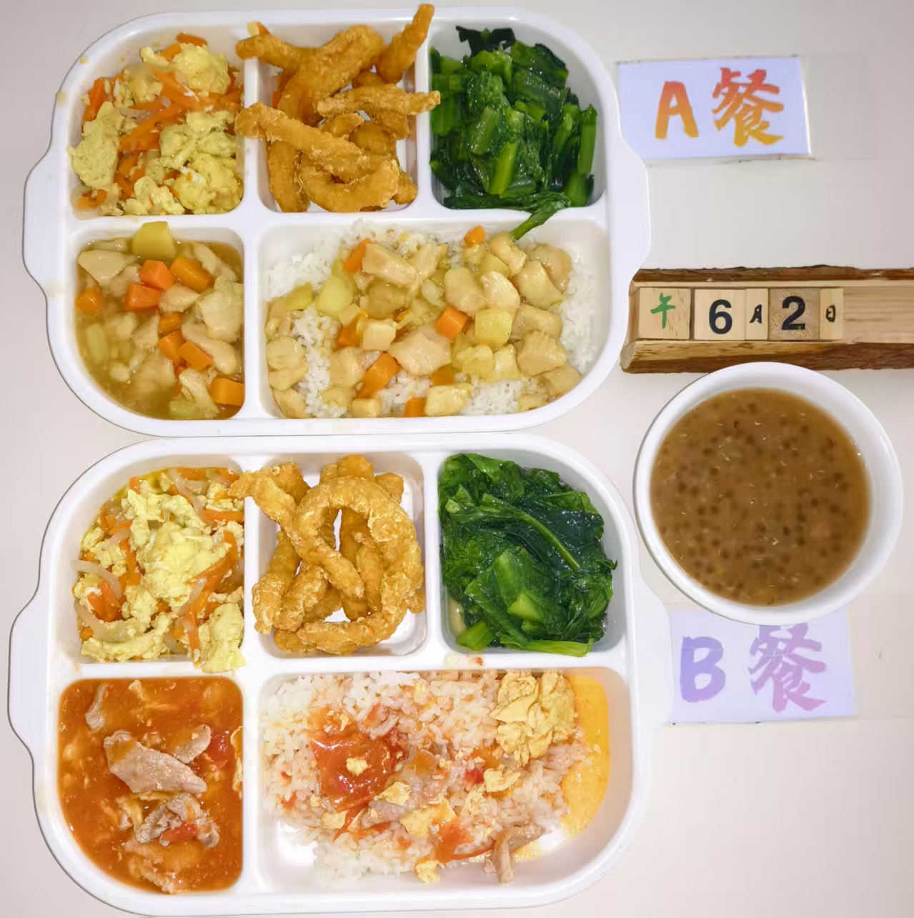
周二 | 咖喱鸡丁盖码饭 | 鸡丁 | 100 | 895 | 44 | 29 | 109 | 6
 |  | 咖喱 | 20
 |  | 杏鲍菇 | 40
 |  | 黄瓜 | 10
 |  | 胡萝卜 | 10
 |  | 米饭 | 200
 | 金沙酥肉 | 酥肉 | 140
 | 萝卜丝炒蛋 | 萝卜丝 | 100
 |  | 蛋液 | 20
 | 蚝油油麦菜 | 油麦菜 | 120
 | 绿豆西米露 | 绿豆 | 30
 |  | 西米露 | 30
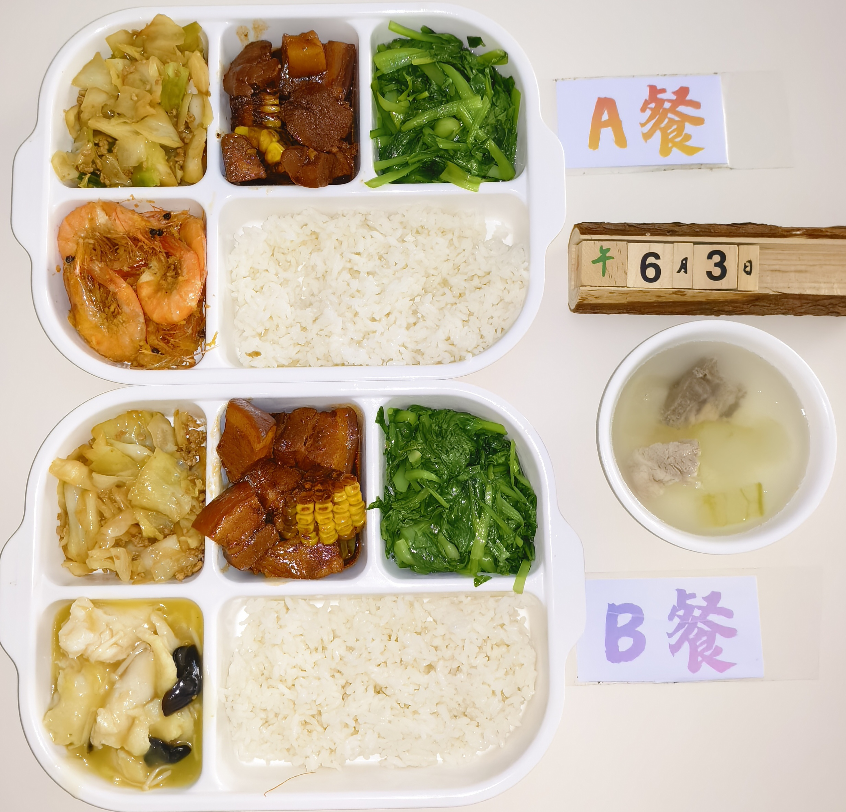
周三 | 避风塘炒虾 | 咸蛋黄 | 40 | 945 | 50 | 34 | 99 | 7
 |  | 虾 | 120
 | 金玉烧肉 | 五花肉块 | 120
 |  | 玉米 | 20
 | 包菜炒肉沫 | 包菜 | 80
 |  | 肉沫 | 40
 | 清炒鸡毛菜 | 鸡毛菜 | 120
 | 冬瓜排骨汤 | 冬瓜 | 20
 |  | 排骨 | 30
 | 米饭 | 大米 | 200
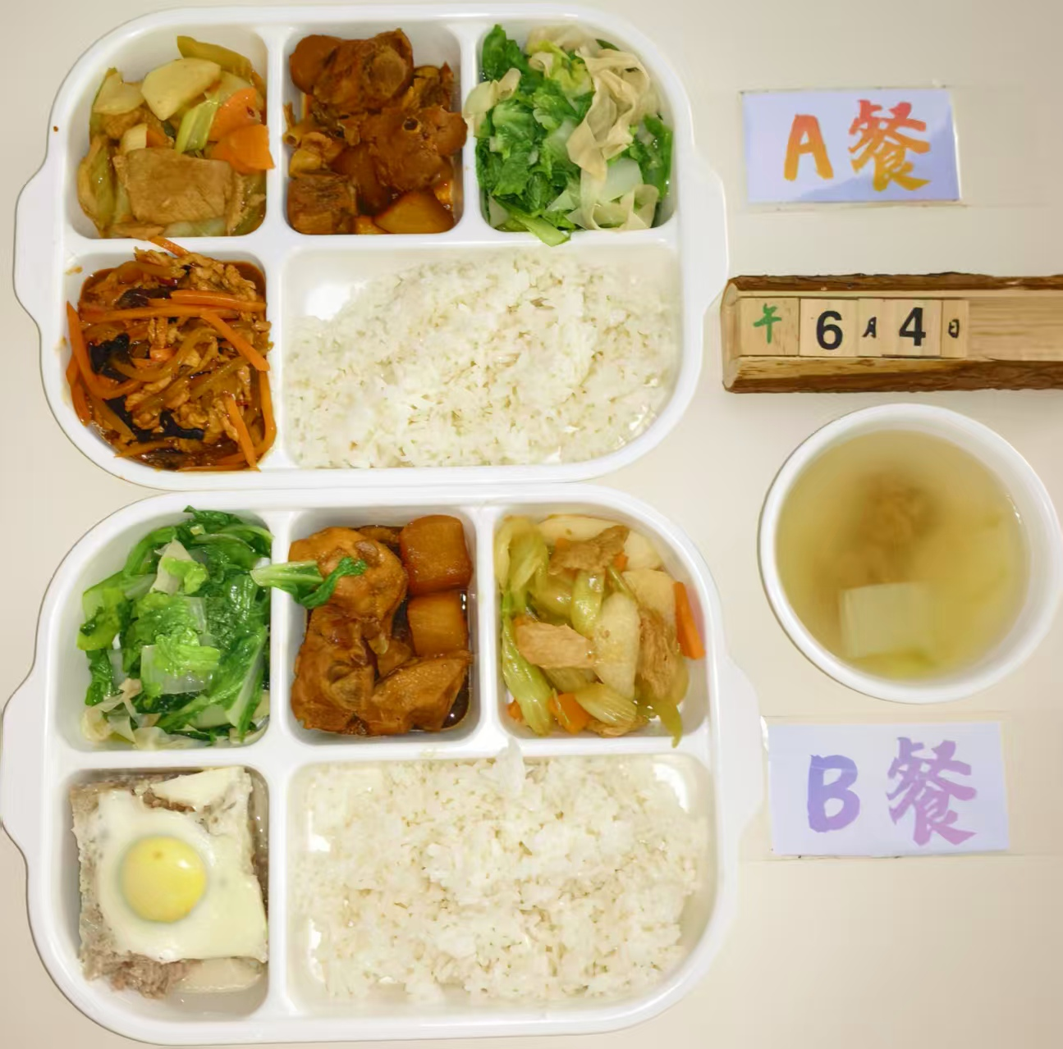
周四 | 黑椒肉酱意面 | 杏鲍菇 | 70 | 880 | 43 | 29 | 105 | 7
 |  | 肉末 | 70
 |  | 洋葱 | 10
 |  | 意面 | 80
 | 脆皮鸡腿 | 鸡腿 | 120
 | 清蒸玉米 | 玉米 | 50
 | 土豆西兰花 | 土豆 | 20
 |  | 西兰花 | 100
 | 南瓜圆子汤 | 南瓜 | 10
 |  | 圆子 | 40
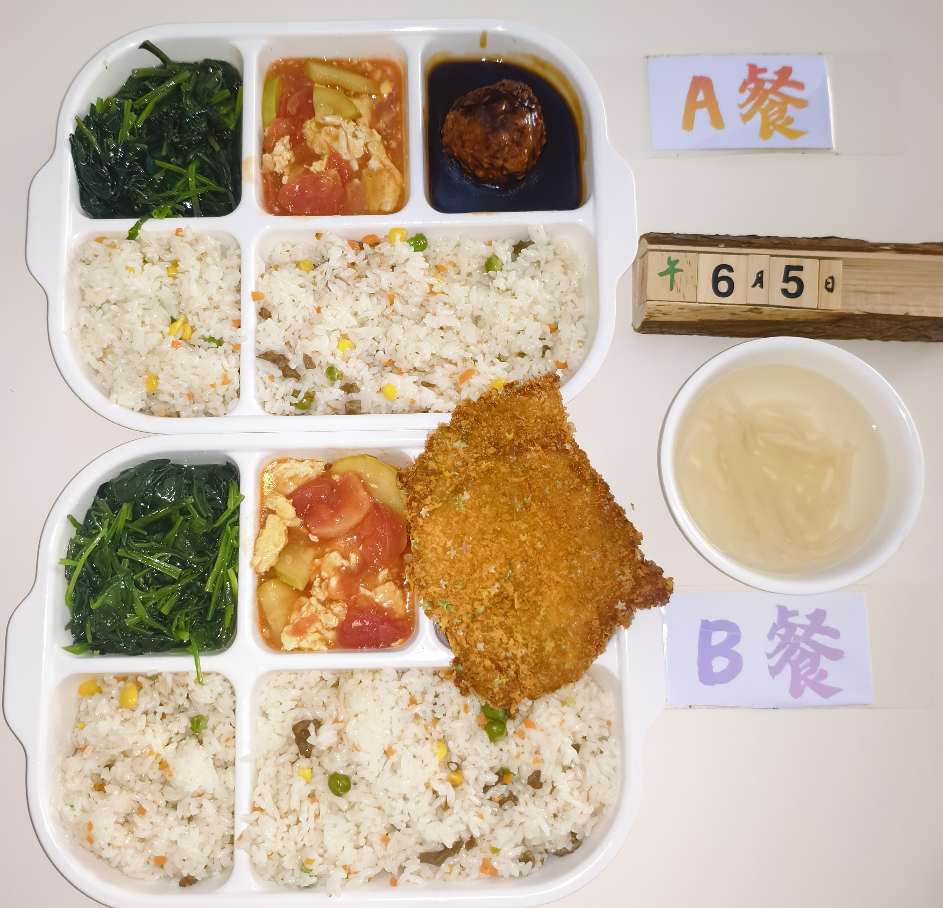
周五 | 红烧狮子头 | 肉沫 | 140 | 928 | 49 | 32 | 104 | 7
 |  | 马蹄 | 20
 |  | 胡萝卜 | 20
 | 牛肉青豆炒饭 | 牛肉 | 40
 |  | 鸡蛋 | 40
 |  | 玉米粒 | 10
 |  | 青豆 | 10
 |  | 大米 | 180
 | 番茄炒蛋 | 番茄 | 100
 |  | 西葫芦 | 20
 |  | 鸡蛋 | 10
 | 清炒菠菜 | 菠菜 | 120
 | 萝卜肉丝汤 | 白萝卜 | 20
 |  | 肉丝 | 30

